상품제안서
하드커버 점착메모함 100매 | 상품코드: S05447

 |  |  |  |  |  |  | 02-713-8555 | www.synergygift.co.kr
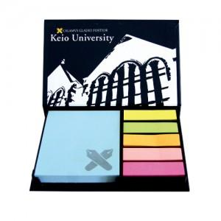

【상세/제작정보】 | ※겉지-크라프트지(친환경재생지로) 제작가능합니다

【인쇄/포장옵션】 | 풀칼라 / OPP(비닐)

【공급단가】 | 수량 | 1,000~ | 2,000~ | 3,000~ | 5,000~ | 10,000~
*VAT별도 | 단가 | 1,400원 | 1,350원 | 1,300원 | 1,250원 | 1,220원

【상품 URL】 | https://www.synergygift.co.kr:443/src/goods_detail.php?gdno=9491

